상품제안서
뮤란드 고속 무선충전 마우스패드 | 상품코드: S41636

 |  |  | 02-713-8555 | www.synergygift.co.kr
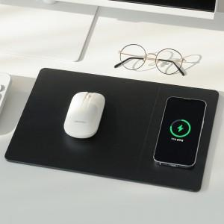

【상세/제작정보】

【인쇄/포장옵션】 | / 시판박스

【공급단가】 | 수량 | 1~
*VAT별도 | 단가 | 30,000원

【상품 URL】 | https://www.synergygift.co.kr:443/src/goods_detail.php?gdno=41636

